Feuil1
Sélection
Onglet formules
Gestionnaire noms
Depuis sélection
Pays | France | Espagne | Portugal
Villes | Paris | Madrid | Braga
 | Marseille | Barcelone | Guimares
 | Lyon | Malaga | Porto
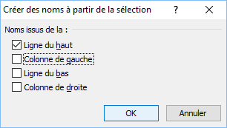

 |  |  |  | Portugal

